关系图
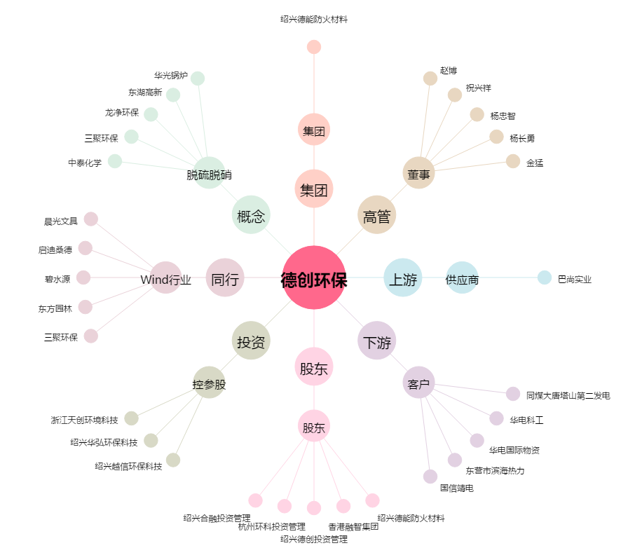
德创环保[603177.SH] - 关系概览图

